측정 방법
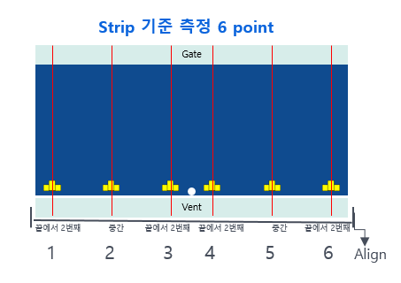
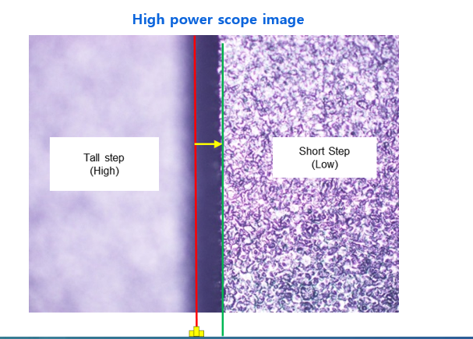
1. Strip은 항상 Gate가 위로 / Vent가 아래로 위치하도록 놓은 뒤, 좌우 끝을 기준으로 수평을 align한다.
2. 측정할 6 point 각 위치의 Fiducial 중앙점을 기준으로 영점을 맞춘뒤 그대로 step이 보일 때까지 올라간다.
3. Short step면에 초점을 맞춘다.
4. 하기와 같이 Short step 경계면까지의 거리를 측정한다. (0.0175mm)
5. Stanza 가동 전 offset 값이 관리 범위인 +/- 65um에 가까우면 가동하지 말고 재측정 및 선임과 논의해야 하며
55um~65um 범위는 재측정을 실시한다.

